Detalhamento_Avarias
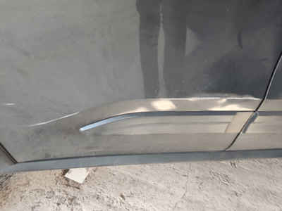
Detalhamento da Cobrança

Cliente | xxxx
Contrato: | xxxx

Placa: | SYC9I34 |  | VALOR TOTAL
Modelo: | C3 FEEL 1.0 6V FLEX 4P C/AR |  | R$420.00
Cor: | CINZA GRAFITO

1 | Recuperação e pintura porta traseira direita | Valor | R$420.00

